01 Login
Universidad de Guayaquil
Carrera Sistemas de Información
DISEÑO DE INTERFACES
Proyecto: Chatbot informativo documental basado en recuperación semántica para la Asociación Agrícola 10 de Mayo del cantón Daule. | Desarrolladores: Alan Ricardo Salas Cox y José Carlos Cusme Montenegro Fecha de elaboración: 27/06/2026 Página 1 de 12
INTERFAZ DE INICIO DE SESIÓN
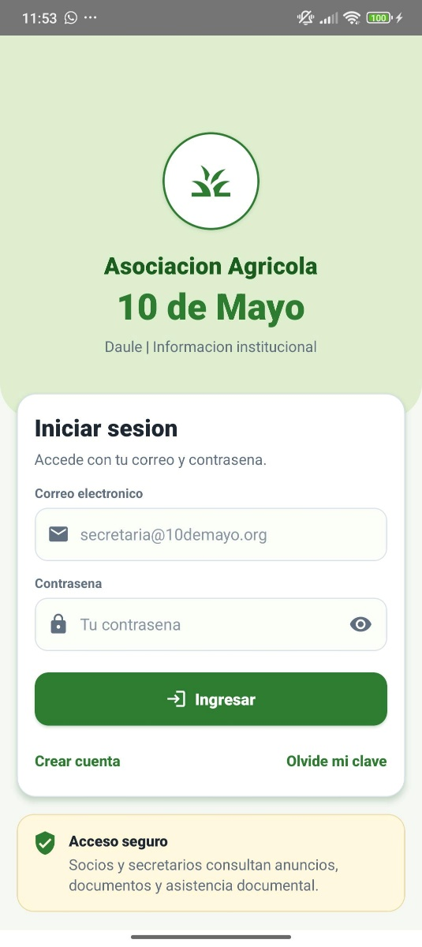
Descripción Pantalla de Inicio de sesión: Permite al socio o secretario acceder al aplicativo móvil mediante correo electrónico y contraseña. La pantalla valida las credenciales, permite visualizar u ocultar la contraseña y ofrece accesos para registro y recuperación de clave.

02 Registro
Universidad de Guayaquil
Carrera Sistemas de Información
DISEÑO DE INTERFACES
Proyecto: Chatbot informativo documental basado en recuperación semántica para la Asociación Agrícola 10 de Mayo del cantón Daule. | Desarrolladores: Alan Ricardo Salas Cox y José Carlos Cusme Montenegro Fecha de elaboración: 27/06/2026 Página 2 de 12
INTERFAZ DE REGISTRO DE SOCIO
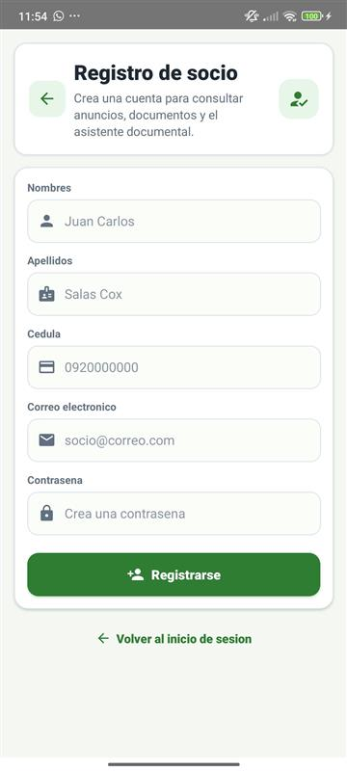
Descripción Pantalla de Registro de socio: Permite registrar un nuevo socio mediante el ingreso de nombres, apellidos, cédula, correo electrónico y contraseña. La interfaz valida los campos obligatorios antes de enviar la solicitud al backend para crear la cuenta.

03 Recuperar clave
Universidad de Guayaquil
Carrera Sistemas de Información
DISEÑO DE INTERFACES
Proyecto: Chatbot informativo documental basado en recuperación semántica para la Asociación Agrícola 10 de Mayo del cantón Daule. | Desarrolladores: Alan Ricardo Salas Cox y José Carlos Cusme Montenegro Fecha de elaboración: 27/06/2026 Página 3 de 12
INTERFAZ DE RECUPERAR CONTRASEÑA
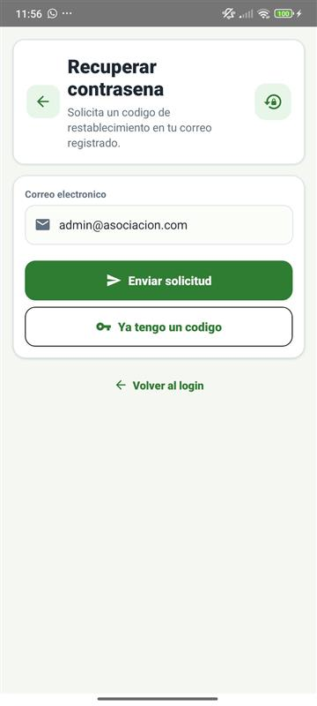
Descripción Pantalla de Recuperar contraseña: Permite solicitar un código de restablecimiento a partir del correo registrado. El sistema envía la solicitud al backend, que utiliza el servicio SMTP configurado para remitir el código de recuperación al usuario.

04 Restablecer clave
Universidad de Guayaquil
Carrera Sistemas de Información
DISEÑO DE INTERFACES
Proyecto: Chatbot informativo documental basado en recuperación semántica para la Asociación Agrícola 10 de Mayo del cantón Daule. | Desarrolladores: Alan Ricardo Salas Cox y José Carlos Cusme Montenegro Fecha de elaboración: 27/06/2026 Página 4 de 12
INTERFAZ DE RESTABLECER CONTRASEÑA
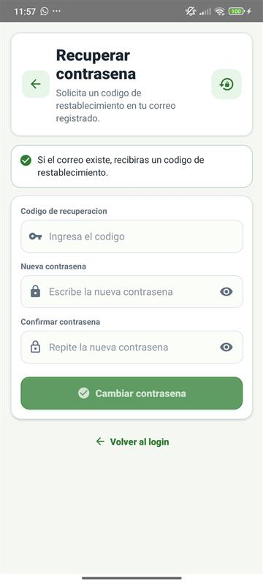
Descripción Pantalla de Restablecer contraseña: Permite ingresar el código recibido por correo, definir una nueva contraseña y confirmar que ambas contraseñas coincidan. La pantalla reduce errores de escritura y actualiza el acceso del usuario de forma segura.

05 Inicio
Universidad de Guayaquil
Carrera Sistemas de Información
DISEÑO DE INTERFACES
Proyecto: Chatbot informativo documental basado en recuperación semántica para la Asociación Agrícola 10 de Mayo del cantón Daule. | Desarrolladores: Alan Ricardo Salas Cox y José Carlos Cusme Montenegro Fecha de elaboración: 27/06/2026 Página 5 de 12
INTERFAZ DE PANTALLA PRINCIPAL
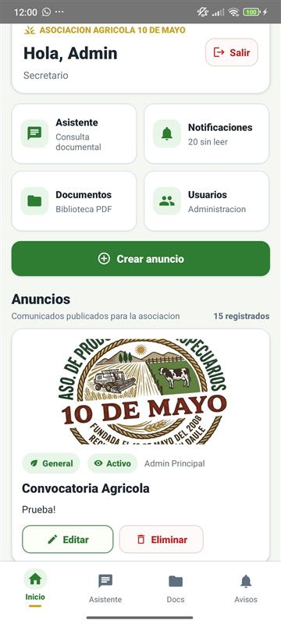
Descripción Pantalla de Pantalla principal: Presenta el saludo del usuario autenticado, su rol dentro del sistema, accesos rápidos a los módulos principales y el listado de anuncios institucionales activos. Para el secretario se habilitan acciones administrativas.

06 Crear anuncio
Universidad de Guayaquil
Carrera Sistemas de Información
DISEÑO DE INTERFACES
Proyecto: Chatbot informativo documental basado en recuperación semántica para la Asociación Agrícola 10 de Mayo del cantón Daule. | Desarrolladores: Alan Ricardo Salas Cox y José Carlos Cusme Montenegro Fecha de elaboración: 27/06/2026 Página 6 de 12
INTERFAZ DE CREAR ANUNCIO
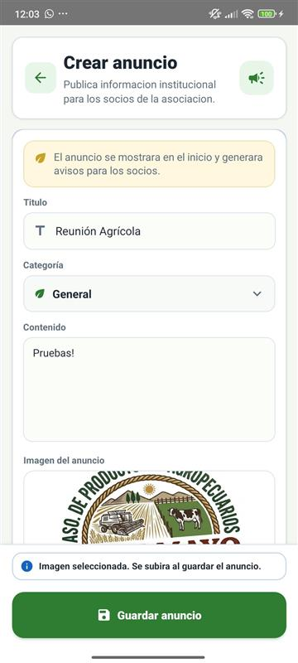
Descripción Pantalla de Crear anuncio: Permite al secretario registrar anuncios institucionales con título, categoría, contenido e imagen opcional. Al guardar el anuncio, el sistema publica el aviso y genera notificaciones para los usuarios activos.

07 Editar anuncio
Universidad de Guayaquil
Carrera Sistemas de Información
DISEÑO DE INTERFACES
Proyecto: Chatbot informativo documental basado en recuperación semántica para la Asociación Agrícola 10 de Mayo del cantón Daule. | Desarrolladores: Alan Ricardo Salas Cox y José Carlos Cusme Montenegro Fecha de elaboración: 27/06/2026 Página 7 de 12
INTERFAZ DE EDITAR ANUNCIO
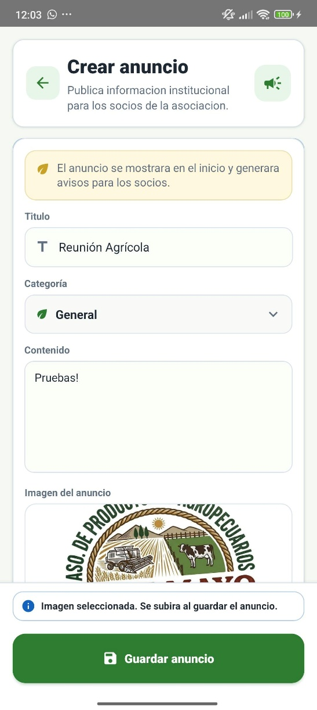
Descripción Pantalla de Editar anuncio: Permite actualizar anuncios existentes, reemplazar o quitar la imagen asociada, activar o desactivar la publicación y eliminar el registro cuando corresponda. Las acciones críticas se solicitan con confirmación visual.

08 Biblioteca
Universidad de Guayaquil
Carrera Sistemas de Información
DISEÑO DE INTERFACES
Proyecto: Chatbot informativo documental basado en recuperación semántica para la Asociación Agrícola 10 de Mayo del cantón Daule. | Desarrolladores: Alan Ricardo Salas Cox y José Carlos Cusme Montenegro Fecha de elaboración: 27/06/2026 Página 8 de 12
INTERFAZ DE BIBLIOTECA DOCUMENTAL
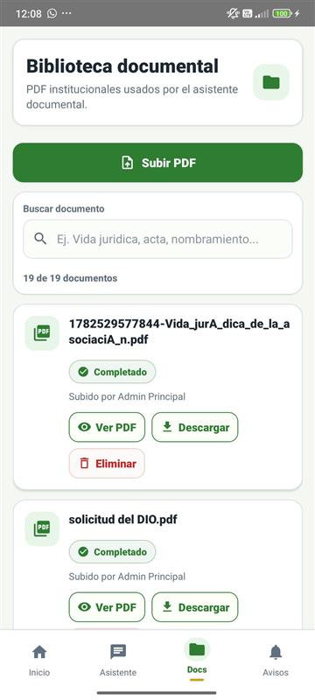
Descripción Pantalla de Biblioteca documental: Muestra los documentos PDF institucionales cargados en el sistema, permite buscarlos por nombre y revisar su estado de indexación. El secretario puede subir o eliminar documentos, y los usuarios pueden visualizar o descargar archivos disponibles.

09 Vista PDF
Universidad de Guayaquil
Carrera Sistemas de Información
DISEÑO DE INTERFACES
Proyecto: Chatbot informativo documental basado en recuperación semántica para la Asociación Agrícola 10 de Mayo del cantón Daule. | Desarrolladores: Alan Ricardo Salas Cox y José Carlos Cusme Montenegro Fecha de elaboración: 27/06/2026 Página 9 de 12
INTERFAZ DE PREVISUALIZACIÓN DE PDF
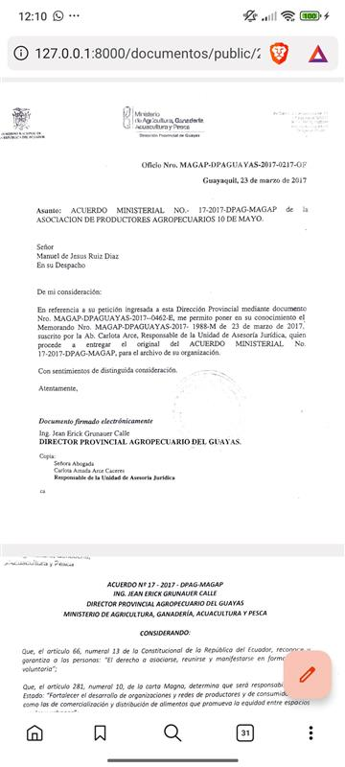
Descripción Pantalla de Previsualización de PDF: Permite abrir un documento de la biblioteca para revisar su contenido antes de descargarlo. Esta interfaz facilita que el socio consulte documentos institucionales sin depender de procesos manuales.

10 Asistente
Universidad de Guayaquil
Carrera Sistemas de Información
DISEÑO DE INTERFACES
Proyecto: Chatbot informativo documental basado en recuperación semántica para la Asociación Agrícola 10 de Mayo del cantón Daule. | Desarrolladores: Alan Ricardo Salas Cox y José Carlos Cusme Montenegro Fecha de elaboración: 27/06/2026 Página 10 de 12
INTERFAZ DE ASISTENTE DOCUMENTAL
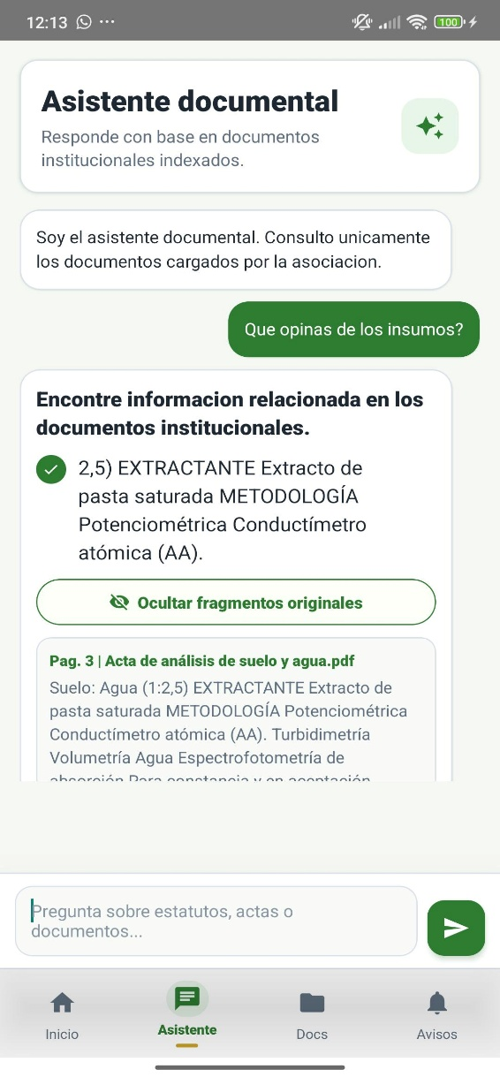
Descripción Pantalla de Asistente documental: Permite realizar preguntas sobre los documentos institucionales indexados. La consulta se envía al backend, que recupera fragmentos relevantes mediante búsqueda semántica y devuelve una respuesta clara basada únicamente en documentos cargados.

11 Notificaciones
Universidad de Guayaquil
Carrera Sistemas de Información
DISEÑO DE INTERFACES
Proyecto: Chatbot informativo documental basado en recuperación semántica para la Asociación Agrícola 10 de Mayo del cantón Daule. | Desarrolladores: Alan Ricardo Salas Cox y José Carlos Cusme Montenegro Fecha de elaboración: 27/06/2026 Página 11 de 12
INTERFAZ DE NOTIFICACIONES
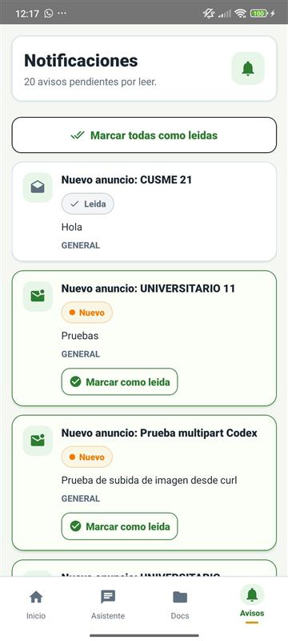
Descripción Pantalla de Notificaciones: Presenta los avisos generados a partir de anuncios institucionales y permite identificar cuáles se encuentran pendientes de lectura. El usuario puede revisar cada notificación y marcarla como leída.

12 Usuarios
Universidad de Guayaquil
Carrera Sistemas de Información
DISEÑO DE INTERFACES
Proyecto: Chatbot informativo documental basado en recuperación semántica para la Asociación Agrícola 10 de Mayo del cantón Daule. | Desarrolladores: Alan Ricardo Salas Cox y José Carlos Cusme Montenegro Fecha de elaboración: 27/06/2026 Página 12 de 12
INTERFAZ DE ADMINISTRACIÓN DE USUARIOS
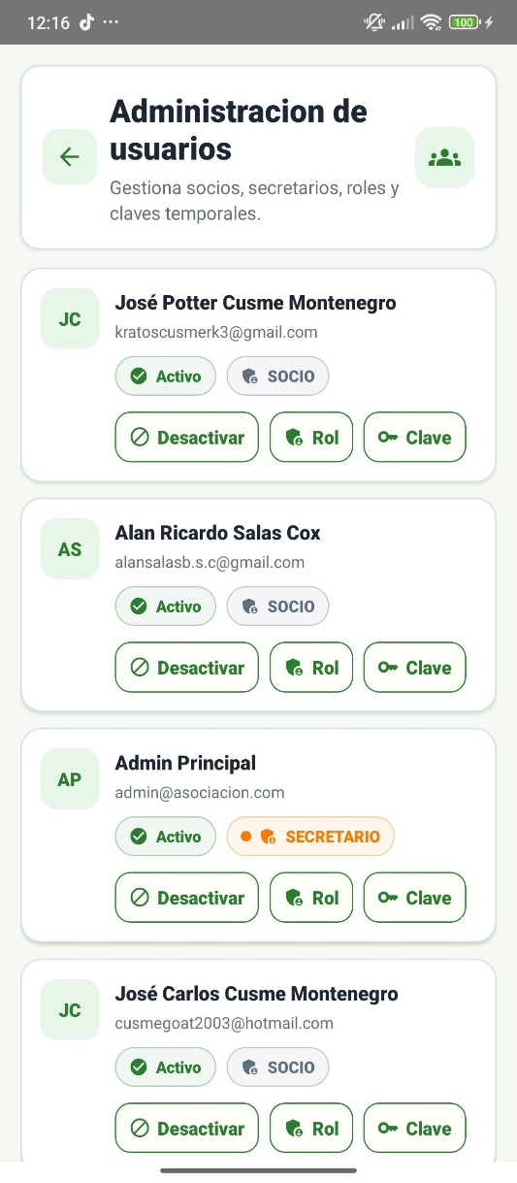
Descripción Pantalla de Administración de usuarios: Permite al secretario consultar los usuarios registrados, revisar sus roles y ejecutar acciones administrativas relacionadas con la gestión de socios y personal autorizado dentro del aplicativo móvil.

